Sheet1
请导师扫码入群 （如过期，联系医院教育处许龙15256982181） |  |  |  | 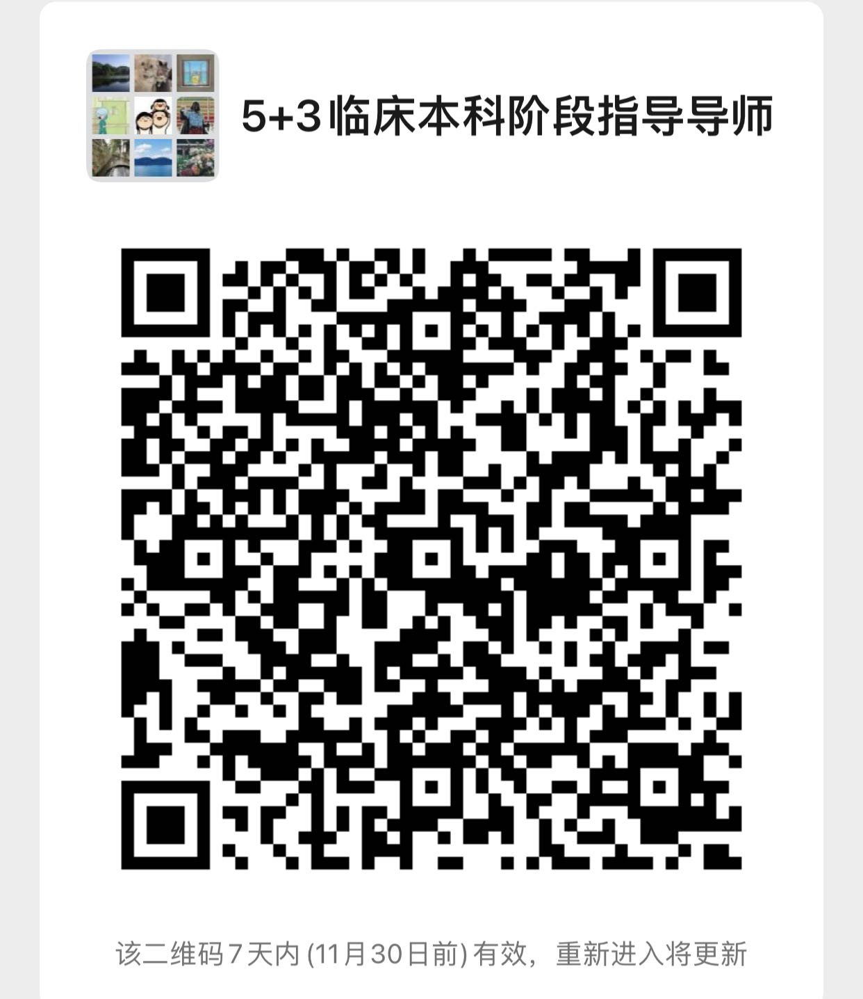
附件2：
安徽医科大学2021级临床医学“5+3”一体化专业（含儿科学方向）本科阶段双导师制遴选导师信息汇总表
单位：（加盖公章） |  |  |  |  |  | 日期： 年 月 日
序号 | 学院 | 学科系/教研室/科室 | 工号 | 姓名 | 性别 | 教学职称 | 卫生职称 | 导师类型 | 手机号
示例1 | 第一附属医院 | 外科学教研室/胃肠外科一病区 | 460638 | 李四 | 男 | 教授 | 主任医师 | 临床导师
 |  |  |  |  |  |  |  | 临床导师
 |  |  |  |  |  |  |  | 临床导师
 |  |  |  |  |  |  |  | 临床导师
 |  |  |  |  |  |  |  | 临床导师
 |  |  |  |  |  |  |  | 临床导师
 |  |  |  |  |  |  |  | 临床导师
 |  |  |  |  |  |  |  | 临床导师
 |  |  |  |  |  |  |  | 临床导师
 |  |  |  |  |  |  |  | 临床导师
 |  |  |  |  |  |  |  | 临床导师
 |  |  |  |  |  |  |  | 临床导师
 |  |  |  |  |  |  |  | 临床导师
 |  |  |  |  |  |  |  | 临床导师
 |  |  |  |  |  |  |  | 临床导师
 |  |  |  |  |  |  |  | 临床导师
 |  |  |  |  |  |  |  | 临床导师
 |  |  |  |  |  |  |  | 临床导师
 |  |  |  |  |  |  |  | 临床导师
 |  |  |  |  |  |  |  | 临床导师
 |  |  |  |  |  |  |  | 临床导师
 |  |  |  |  |  |  |  | 临床导师
 |  |  |  |  |  |  |  | 临床导师
 |  |  |  |  |  |  |  | 临床导师
 |  |  |  |  |  |  |  | 临床导师
 |  |  |  |  |  |  |  | 临床导师
 |  |  |  |  |  |  |  | 临床导师
 |  |  |  |  |  |  |  | 临床导师
 |  |  |  |  |  |  |  | 临床导师
填报人： |  |  | 填报人联系方式： |  |  | 教研室：

